Sheet1
PACKING | PRODUCT NAME | QTY | UNIT | COST（ USD） | COST（ RMB）
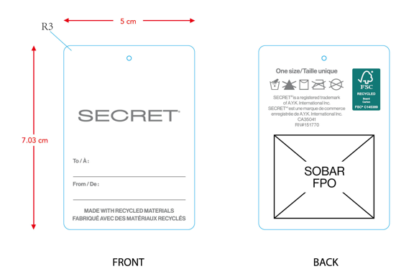 | SMALL HANGTAG | 1130 | PCS
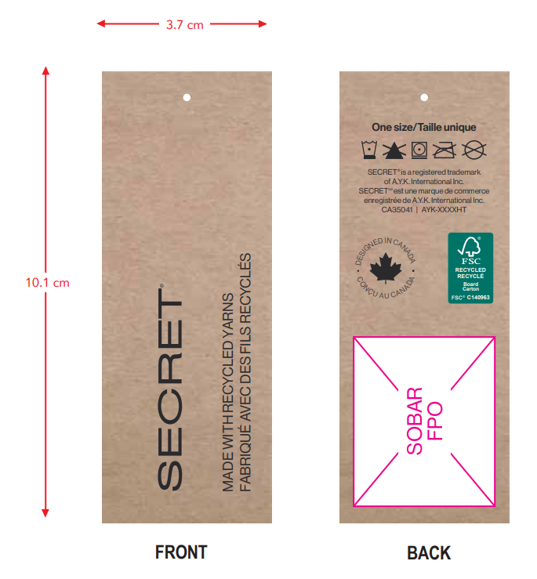 | HANGTAG | 1130 | PCS
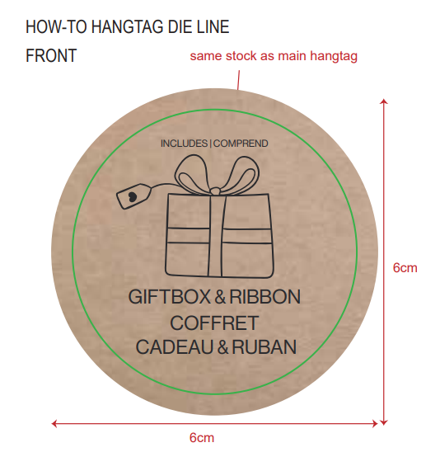 | box hangtag | 1130 | PCS

